title
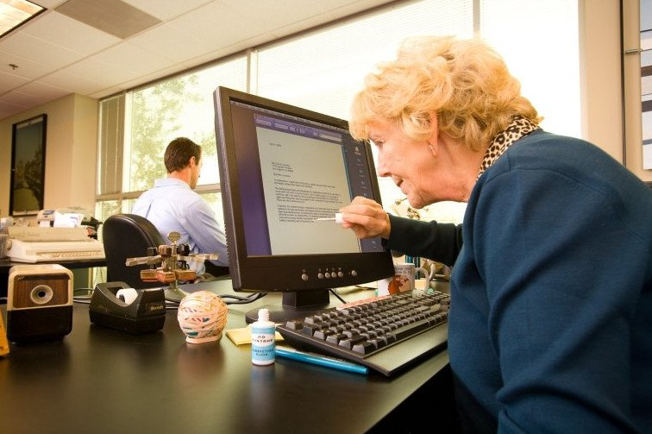

Кейс №3. Помоги бабушке-бухгалтеру 👵

Проблема1
Проблемка 👵

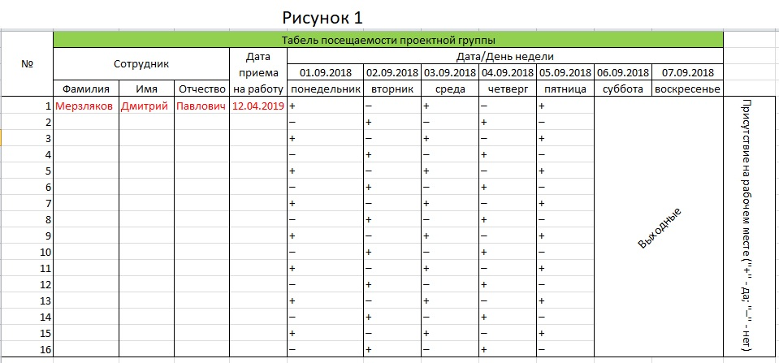

 | ФИО сотрудников
 | Мерзляков Дмитрий Павлович | Жуков Максим Сергеевич | Чиричков Генадий Иванович | Макарова Анастасия Дмитриевна | Скородумов Алексей Александрович | Бутерков Павел Валерьевич | Мерзлякина Ольга Алексеевна | Маликов Андрей Максимович | Чумак Евгения Владимировна | Филипова Татьяна Валерьевна | Хромин Никита Анатольевич | Лирин Дмитрий Кирилович | Жуликова Маргарита Ивановна | Мурзикин Руслан Викторович | Самопалова Елизовета Романовна | Пимкина Наталья Романовна
 | Дата приема на работу
 | 12-4-2019 | 24-1-2019 | 3-9-2018 | 7-12-2018 | 3-12-2018 | 9-7-2017 | 15-07-2015 | 20-03-2017 | 11-09-2016 | 17.09.2017 | 06.08.2018 | 7-5-2017 | 30.09.2018 | 9-11-2016 | 18-3-2019 | 13-2-2017

Проблема2
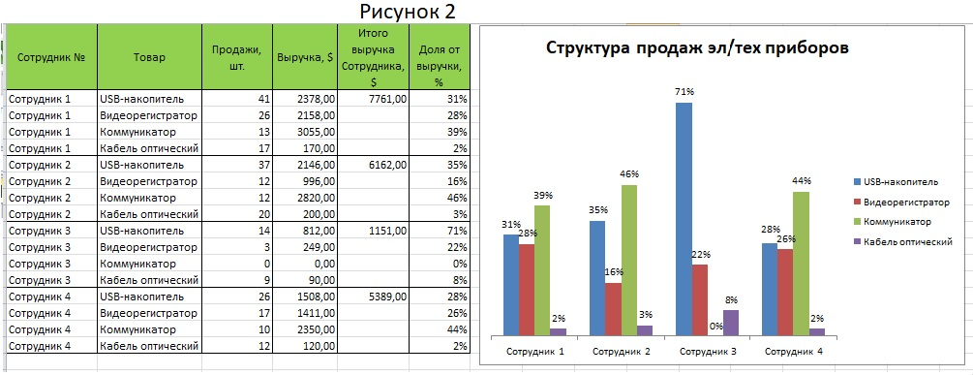
Сотрудник № | Товар | Продажи, шт. | Выручка,$ | Итого выручка Сотрудника, $ | Доля от выручки, % |  | Проблемка 👵

Формулы-подсказки
$$Выручка=Цена×Продажи$$

$$Итого выручка сотрудника №=Выручка \left(USBнакопитель\right)+Выручка \left(Видеорегистратор\right)+Выручка \left(Коммуникатор\right)+Выручка(Кабель оптический)$$

$$Доля от выручки=Выручка \left(Товар\right)÷Сумма выручек Сотрудника$$

 | Справочная информация
 | Товар | Цена, $ | Продажи, шт.
 |  |  | Сотрудник 1 | Сотрудник 2 | Сотрудник 3 | Сотрудник 4
 | USB-накопитель | 58 | 41 | 37 | 14 | 26
 | Видеорегистратор | 83 | 26 | 12 | 3 | 17
 | Коммуникатор | 235 | 13 | 12 | 0 | 10
 | Кабель оптический | 10 | 17 | 20 | 9 | 12

Проблема3
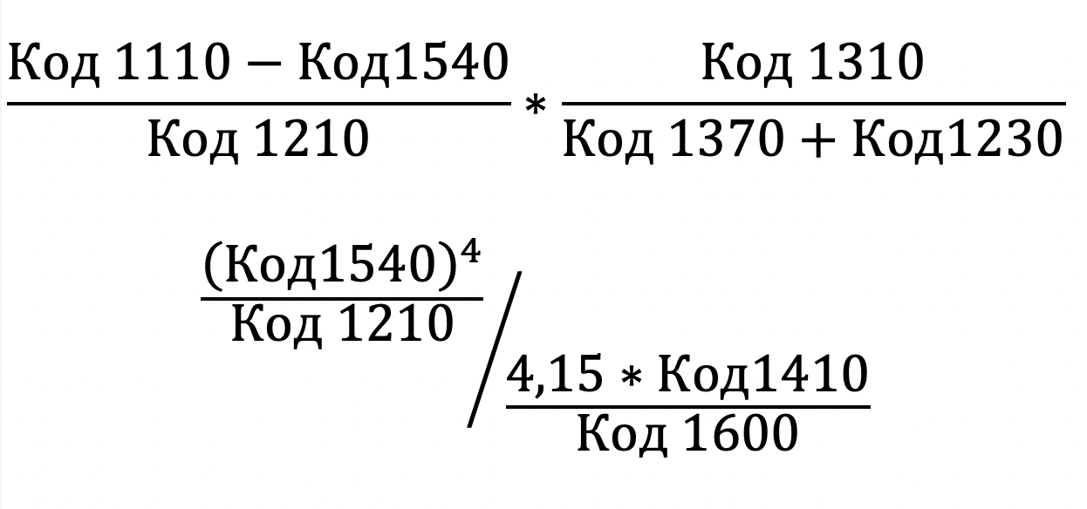
Бухгалтерский баланс компании А, 2019 |  |  |  | Поиск по коду строки
Код строки | Название строки | тыс. руб. | Доля расходов, % | Код строки | Наименование строки | тыс.руб. | Доля расходов, %
 | АКТИВ
1110 | Нематериальные активы | 7664168 |  | 1230 |  |  |  | Ответ 1:
1120 | Результаты исследований и разработок | 3466656 |  | 1110 |  |  |  | Ответ 2:
1130 | Нематериальные поисковые активы | 112010828 |  | 1540
1140 | Материальные поисковые активы | 31147477 |  | 1310
1150 | Основные средства в т.ч. | 6722373558 |  | 1370
1170 | Финансовые вложения в т.ч. | 1945053118 |  | 1100
1180 | Отложенные налоговые активы | 32927070 |  | 1410
1190 | Прочие внеоборотные активы | 8872650 |  | 1600
1210 | Запасы в т.ч. | 491437744
1220 | Налог на добавленную стоимость по приобретенным ценностям | 69933019
1230 | Дебиторская задолженность, в т.ч. | 1959540653
1240 | Финансовые вложения (за исключением денежных эквивалентов), в т.ч. | 70045548
1250 | Денежные средства и денежные эквиваленты, в т.ч. | 725100916 |  |  | Проблемка 👵
1260 | Прочие оборотные активы | 2600651
1600 | ИТОГ
 | ПАССИВ
1310 | Уставный капитал (складсниый капитал, уставной фонд, вклады товарищей) | 118367564
1320 | Собственные акции, выкупленные у ащионерюв | 0
1340 | Переоценка внеоборотных активов | 5885950326
1350 | Добавочный капитал (без переоценки) | 0
1360 | Резервный капитал | 8636001
1370 | нераспределенная прибыль (непокрытый убыток) | 4401046356
1380 | Фонд социальной сферы государственной | 0
1410 | Заемные средства, в т.ч. | 1443879533
1420 | Отложенные нагоговые обязательства | 367737630
1430 | Оценочные обязательства | 7829183
1450 | Прочие обязательства | 2411398
1520 | Кредиторская задолженность, в т.ч. | 810093722
1530 | Доходы будущих периодов | 0
1540 | Оценочные обязательства | 90428731
1550 | Прочие обязательства | 0
1700 | ИТОГ

Проблема5
Производитель | Модель | Тип | Цена | Продажи | Выручка
Acura Integra |  | 0 | 21.50 | 16 |  | Проблемка 👵
Acura RL |  | 0 | 42.00 | 8
Задание 3:
1. Разбейте первый столбец на производителей и модели автомобилей
2. Создайте интерактивную таблицу из данного диапазона значений
3. Отсортируйте по типу автомобиля
4. Создайте свободную таблицы, в которой необходимо отобразить:
В значениях - Продажи; Выручка
В строках - Производитель; Модель
В фильтре - Тип
Acura TL |  | 0 | 28.40 | 39
Audi A4 |  | 0 | 23.99 | 20
Audi A6 |  | 0 | 33.95 | 18
Audi A8 |  | 0 | 62.00 | 1
BMW 323i |  | 0 | 26.99 | 19
BMW 328i |  | 0 | 33.40 | 9
BMW 528i |  | 0 | 38.90 | 17
Cadillac Catera |  | 0 | 31.01 | 11
Cadillac DeVille |  | 0 | 39.90 | 63
Cadillac Eldorado |  | 0 | 39.67 | 6
Cadillac Escalade |  | 1 | 46.23 | 14
Cadillac Seville |  | 0 | 44.48 | 15
Chevrolet Camaro |  | 0 | 24.34 | 26
Chevrolet Cavalier |  | 0 | 13.26 | 145
Chevrolet Corvette |  | 0 | 45.71 | 17
Chevrolet Impala |  | 0 | 18.89 | 107
Chevrolet Lumina |  | 0 | 18.89 | 24
Chevrolet Malibu |  | 0 | 16.54 | 135
Chevrolet Metro |  | 0 | 9.24 | 21
Chevrolet Prizm |  | 0 | 13.96 | 32
Chrysler 300M |  | 0 | 29.19 | 30
Chrysler Cirrus |  | 0 | 16.48 | 32
Chrysler Concorde |  | 0 | 22.25 | 31
Chrysler LHS |  | 0 | 28.34 | 13
Dodge Avenger |  | 0 | 19.05 | 4
Dodge Caravan |  | 1 | 19.57 | 181
Dodge Dakota |  | 1 | 16.98 | 111
Dodge Durango |  | 1 | 26.31 | 101
Dodge Intrepid |  | 0 | 22.51 | 88
Dodge Neon |  | 0 | 12.64 | 76
Dodge Stratus |  | 0 | 20.23 | 71
Dodge Viper |  | 0 | 69.73 | 0
Ford Contour |  | 0 | 17.04 | 35
Ford Escort |  | 0 | 12.07 | 70
Ford Expedition |  | 1 | 36.14 | 125
Ford Explorer |  | 1 | 31.93 | 276
Ford F-Series |  | 1 | 26.94 | 540
Ford Focus |  | 0 | 12.32 | 175
Ford Mustang |  | 0 | 21.56 | 113
Ford Ranger |  | 1 | 12.05 | 220
Ford Taurus |  | 0 | 17.89 | 245
Ford Windstar |  | 1 | 21.41 | 155
Honda Accord |  | 0 | 15.35 | 230
Honda Civic |  | 0 | 12.89 | 199
Honda CR-V |  | 1 | 20.55 | 73
Honda Odyssey |  | 1 | 26.00 | 76
Honda Passport |  | 1 | 26.60 | 12
Hyundai Accent |  | 0 | 9.70 | 41
Hyundai Elantra |  | 0 | 11.80 | 66
Hyundai Sonata |  | 0 | 15.00 | 29
Infiniti I30 |  | 0 | 29.47 | 23
Jaguar S-Type |  | 0 | 42.80 | 15
Jeep Cherokee |  | 1 | 21.62 | 80
Jeep Wrangler |  | 1 | 14.46 | 55
Lexus ES300 |  | 0 | 31.51 | 24
Lexus GS300 |  | 0 | 37.81 | 12
Lexus GS400 |  | 0 | 46.31 | 3
Lexus LS400 |  | 0 | 54.01 | 6
Lexus LX470 |  | 1 | 60.11 | 9
Lexus RX300 |  | 1 | 34.61 | 51
Lincoln Navigator |  | 1 | 42.66 | 22
Mercedes-Benz C-Class |  | 0 | 31.75 | 18
Mercedes-Benz CL500 |  | 0 | 85.50 | 0
Mercedes-Benz E-Class |  | 0 | 49.90 | 27
Mercedes-Benz M-Class |  | 1 | 35.30 | 28
Mercedes-Benz S-Class |  | 0 | 69.70 | 16
Mercedes-Benz SL-Class |  | 0 | 82.60 | 3
Mercedes-Benz SLK |  | 0 | 38.90 | 7
Mercedes-Benz SLK230 |  | 0 | 41.00 | 1
Mercury Cougar |  | 0 | 16.54 | 26
Mercury Mountaineer |  | 1 | 27.56 | 27
Mercury Mystique |  | 0 | 16.24 | 14
Mercury Sable |  | 0 | 19.04 | 67
Mercury Villager |  | 1 | 22.51 | 20
Mitsubishi 3000GT |  | 0 | 25.45 | 0
Mitsubishi Diamante |  | 0 | 25.00 | 5
Mitsubishi Eclipse |  | 0 | 19.05 | 42
Mitsubishi Galant |  | 0 | 17.36 | 55
Mitsubishi Mirage |  | 0 | 13.99 | 26
Mitsubishi Montero |  | 1 | 31.81 | 11
Nissan Altima |  | 0 | 20.39 | 88
Nissan Frontier |  | 1 | 17.89 | 65
Nissan Maxima |  | 0 | 26.25 | 79
Nissan Pathfinder |  | 1 | 29.30 | 42
Nissan Quest |  | 1 | 26.40 | 27
Nissan Sentra |  | 0 | 13.50 | 42
Nissan Xterra |  | 1 | 22.80 | 54
Plymouth Voyager |  | 1 | 18.85 | 24
Pontiac Montana |  | 1 | 25.64 | 39
Saturn LS |  | 0 | 15.01 | 49
Saturn LW |  | 0 | 18.84 | 8
Saturn SC |  | 0 | 12.54 | 24
Saturn SL |  | 0 | 10.69 | 80
Saturn SW |  | 0 | 14.29 | 5
Subaru Forester |  | 1 | 20.10 | 33
Subaru Outback |  | 0 | 22.70 | 47
Toyota 4Runner |  | 1 | 22.29 | 68
Toyota Avalon |  | 0 | 25.55 | 63
Toyota Camry |  | 0 | 17.52 | 247
Toyota Celica |  | 0 | 16.88 | 33
Toyota Corolla |  | 0 | 13.11 | 142
Toyota RAV4 |  | 1 | 16.89 | 25
Toyota Sienna |  | 1 | 22.37 | 65
Toyota Tacoma |  | 1 | 11.53 | 84
Volkswagen Beetle |  | 0 | 15.90 | 49
Volkswagen Cabrio |  | 0 | 19.99 | 9
Volkswagen Golf |  | 0 | 14.90 | 9
Volkswagen GTI |  | 0 | 17.50 | 5
Volkswagen Jetta |  | 0 | 16.70 | 83
Volkswagen Passat |  | 0 | 21.20 | 51
Volvo C70 |  | 0 | 45.50 | 3
Volvo S40 |  | 0 | 23.40 | 16
Volvo S70 |  | 0 | 27.50 | 15
Volvo S80 |  | 0 | 36.00 | 18
Volvo V40 |  | 0 | 24.40 | 3
Volvo V70 |  | 0 | 28.80 | 17

